applicazione coeff Dini
 | Applicazione al margine dei coefficienti "Dini"

B | Abbattimento/Incremento della pensione alle varie combinazioni età-anzianità, utilizzando le variazioni anno per anno dei coefficienti di trasformazione

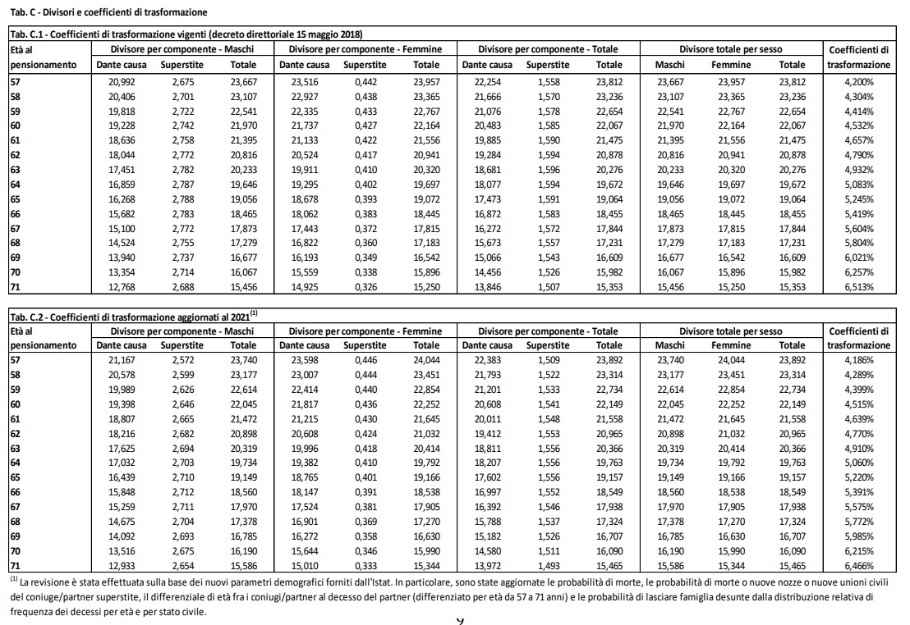
 |  | 35 | 36 | 37 | 38 | 39 | 40 | 41 | 42
 | 62 | -14.44% | -14.44% | -14.44% | -14.44% | -14.44% | -14.44% | -14.44% | -14.44% | -5 | 4.770 | 0.85560538117 | 14.44% | 2.51%
 | 63 | -11.93% | -11.93% | -11.93% | -11.93% | -11.93% | -11.93% | -11.93% | -11.93% | -4 | 4.910 | 0.88071748879 | 11.93% | 2.69%
 | 64 | -9.24% | -9.24% | -9.24% | -9.24% | -9.24% | -9.24% | -9.24% | -9.24% | -3 | 5.060 | 0.90762331839 | 9.24% | 2.87%
 | 65 | -6.37% | -6.37% | -6.37% | -6.37% | -6.37% | -6.37% | -6.37% | -6.37% | -2 | 5.220 | 0.93632286996 | 6.37% | 3.07%
 | 66 | -3.30% | -3.30% | -3.30% | -3.30% | -3.30% | -3.30% | -3.30% | -3.30% | -1 | 5.391 | 0.9669955157 | 3.30% | 3.30%
 | 67 | 0.00% | 0.00% | 0.00% | 0.00% | 0.00% | 0.00% | 0.00% | 0.00% |  | 5.575 | 1 | 0.00%
 | 68 | 3.53% | 3.53% | 3.53% | 3.53% | 3.53% | 3.53% | 3.53% | 3.53% | 1 | 5.772 | 1.0353363229 | -3.53%
 | 69 | 7.35% | 7.35% | 7.35% | 7.35% | 7.35% | 7.35% | 7.35% | 7.35% | 2 | 5.985 | 1.0735426009 | -7.35%
 | 70 | 11.48% | 11.48% | 11.48% | 11.48% | 11.48% | 11.48% | 11.48% | 11.48% | 3 | 6.215 | 1.1147982063 | -11.48%

 |  | 35 | 36 | 37 | 38 | 39 | 40 | 41 | 42
 | 62 | 14.44% | -14.44% | -14.44% | 11.93% | 9.24% | 6.37% | 3.30% | 0.00%
 | 63 | 11.93% | 11.93% | 11.93% | 11.93% | 9.24% | 6.37% | 3.30% | 0.00%
 | 64 | 9.24% | 9.24% | 9.24% | 9.24% | 9.24% | 6.37% | 3.30% | 0.00%
 | 65 | 6.37% | 6.37% | 6.37% | 6.37% | 6.37% | 6.37% | 3.30% | 0.00%
 | 66 | 3.30% | 3.30% | 3.30% | 3.30% | 3.30% | 3.30% | 3.30% | 0.00%
 | 67 | 0.00% | 0.00% | 0.00% | 0.00% | 0.00% | 0.00% | 0.00% | 0.00%
 | 68 | -3.53% | -3.53% | -3.53% | -3.53% | -3.53% | -3.53% | -3.53% | -3.53%
 | 69 | -7.35% | -7.35% | -7.35% | -7.35% | -7.35% | -7.35% | -7.35% | -7.35%
 | 70 | -11.48% | -11.48% | -11.48% | -11.48% | -11.48% | -11.48% | -11.48% | -11.48%

 |  | 35 | 36 | 37 | 38 | 39 | 40 | 41 | 42
 | 62 | -14.44% | 14.44% | 14.44% | -11.93% | -9.24% | -6.37% | -3.30% | 0.00%
 | 63 | -11.93% | -11.93% | -11.93% | -11.93% | -9.24% | -6.37% | -3.30% | 0.00%
 | 64 | -9.24% | -9.24% | -9.24% | -9.24% | -9.24% | -6.37% | -3.30% | 0.00%
 | 65 | -6.37% | -6.37% | -6.37% | -6.37% | -6.37% | -6.37% | -3.30% | 0.00%
 | 66 | -3.30% | -3.30% | -3.30% | -3.30% | -3.30% | -3.30% | -3.30% | 0.00%
 | 67 | 0.00% | 0.00% | 0.00% | 0.00% | 0.00% | 0.00% | 0.00% | 0.00%
 | 68 | 3.53% | 3.53% | 3.53% | 3.53% | 3.53% | 3.53% | 3.53% | 3.53%
 | 69 | 7.35% | 7.35% | 7.35% | 7.35% | 7.35% | 7.35% | 7.35% | 7.35%
 | 70 | 11.48% | 11.48% | 11.48% | 11.48% | 11.48% | 11.48% | 11.48% | 11.48%

